BẢNG DỤNG CỤ BÁNH BROWNIE
TỔNG HỢP DỤNG CỤ LÀM BÁNH BROWNIE
NHÓM 1 | DỤNG CỤ MÁY MÓC: Có 2 máy móc nên có khi làm bánh đó là lò nướng và máy nhồi bột. Các loại vật dụng có chức năng tương đương như nồi chiên không dầu, nồi thủy tinh sẽ không sử dụng được vì nhiệt độ không ổn định và rất vất vả khi nướng. Xem thêm tại khóa học nhập môn dụng cụ làm bánh tại Happie https://happie.vn/course/26/nhap-mon-dung-cu-nguyen-lieu-lam-banh
1 | Lò nướng |  | Bosch: https://s.shopee.vn/1VdU8rDLBV Hauswirt: https://shope.ee/4VH5iHLfRi Ukoeo: https://s.shopee.vn/6fLaIVKlVv | Tùy vào mục đích và nhu cầu sử dụng mà bạn có thể cân nhắc loại lò phù hợp (xem chi tiết tại lớp học).
2 | Máy đánh trứng để bàn | ~7.000.000 |  | Tùy theo mục đích và nhu cầu sử dụng mà bạn có thể cân nhắc loại máy phù hợp.
3 | Máy đánh trứng cầm tay | ~1.500.000 | https://s.shopee.vn/3qGMT9rtJ3
4 | Nhiệt kế hồng ngoại | 150,000 | https://s.shopee.vn/AUnEeFKzVx | Đo nhiệt độ khối bột trong suốt quá trình đánh. | 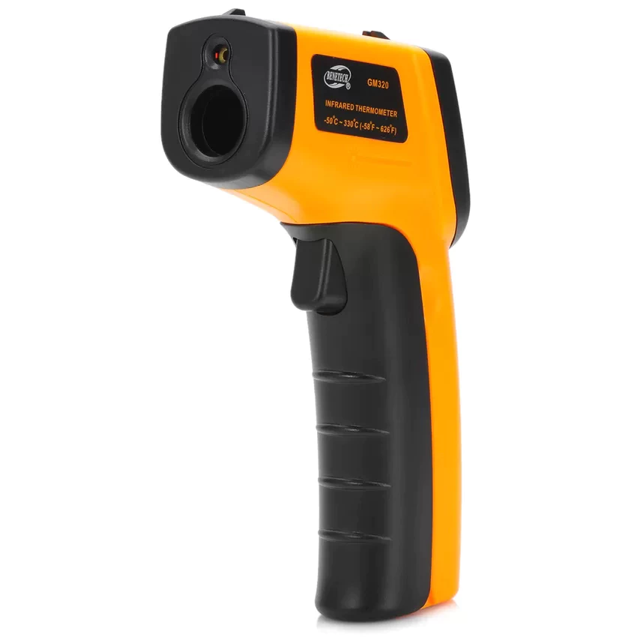
NHÓM 2 | DỤNG CỤ CÂN ĐONG: Trong làm bánh việc cân đo nguyên liệu chính xác là việc bắt buộc, do đó bạn cần có đủ 2 loại dụng cụ sau đây. |  |  |  | Hình minh họa
1 | Cân điện tử | ~100.000-300.000 | https://s.shopee.vn/3LK47XXk0g | Nên sử dụng cân điện tử có thể đong đến 0,1g hoặc 1g. Không sử dụng cân đồng hồ trong làm bánh.
2 | Bộ thìa đong | ~25.000-35.000 | https://shope.ee/B86XBn33R | Nên sử dụng loại inox, có tối thiểu 4 dung tích: 1.25ml, 2.5ml, 5ml, 15ml, sử dụng loại inox để bền và đẹp hơn
NHÓM 3 | DỤNG CỤ TRỘN: Dù có thể thay thế bằng thìa/ muôi/ dĩa nhưng nên mua bộ dụng cụ chuyên dụng để thao tác được thuận tiên hơn. |  |  |  | Hình minh họa
1 | Phới lồng | ~35.000-70.000 | https://shope.ee/10dmBgIsnT | Chất liệu: inox. Nên chọn loại phới cầm vừa tay, lồng đánh to, chắc chắn
2 | Spatula | ~25.000-70.000 | https://shope.ee/6UyijpATQ0 | Chọn phới silicon chịu nhiệt tốt, phần thân được đúc liền với phới
3 | Âu trộn | ~55.000-150.000 | https://shope.ee/8KQMvEFgAh | Sử dụng tô inox sẽ thuận tiện nhất. Tô nhựa sẽ không đảm bảo chất lượng và khó vệ sinh sạch, tô thủy tinh tuy đẹp nhưng nặng và có thể gây khó khăn trong quá trình làm bánh
NHÓM 4 | KHUÔN NƯỚNG |  |  |  | Hình minh họa
1 | Khuôn gia công đế rời | ~50.000 | https://s.shopee.vn/6AdP1be4wr | Nên dùng khuôn đế rời: Để nướng xong lấy bánh ra dễ hơn. Brownie cần bảo toàn phần mặt bánh đẹp (giữ paper skin) nên sẽ không úp ngược khuôn để lấy bánh mà cần nhấc bánh ra, vì vậy khuôn đế rời sẽ dễ thao tác hơn. Tuy nhiên nếu có sẵn khuôn đế liền bạn vẫn có thể dùng được. | 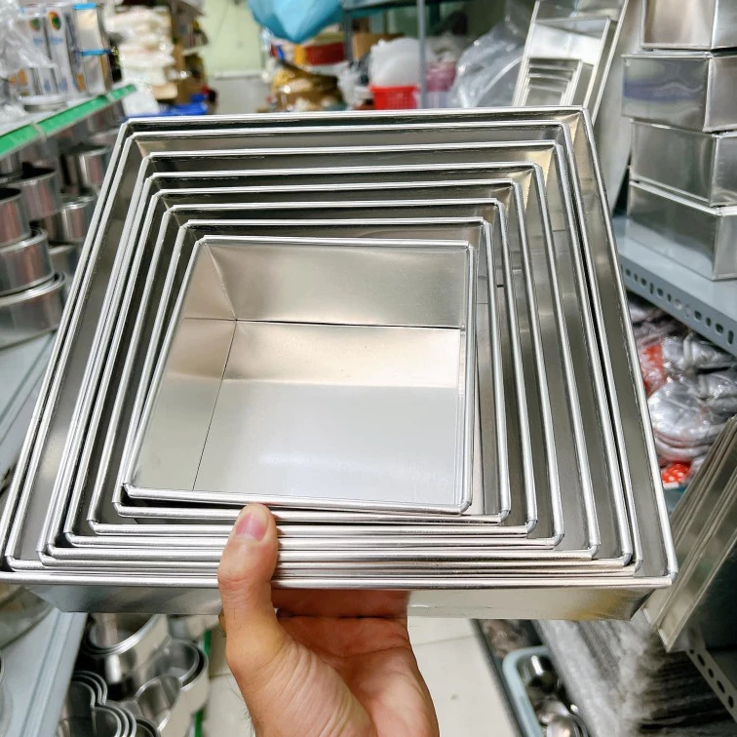
8 | Giấy nến chống dính | 24,000 | https://s.shopee.vn/1BEBdLCahs | Lót chống dính khuôn, nên chọn loại chất liệu tốt. | 